GENÇ ERKEKLER A
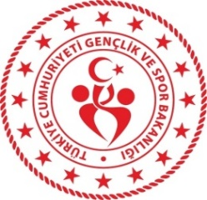 Gençlik ve Spor Bakanlığı Spor Genel Müdürlüğü Spor Faaliyetleri Daire Başkanlığı Okul Sporları Şubesi
2023-2024 Eğitim Öğretim Yılı Kros İl Birinciliği Yarışmaları
ZONGULDAK
GENÇ ERKEKLER A |  | 5 KM | 30 KASIM 2023 10.00
Sıra No | Adı Soyadı | Okulun Adı | Takım Ferdi | Doğum Tarihi
1 |  |  | T
2 |  |  | T
3 |  |  | T
4 |  |  | T
5 |  |  | T
6 |  |  | T

